Hoja 1
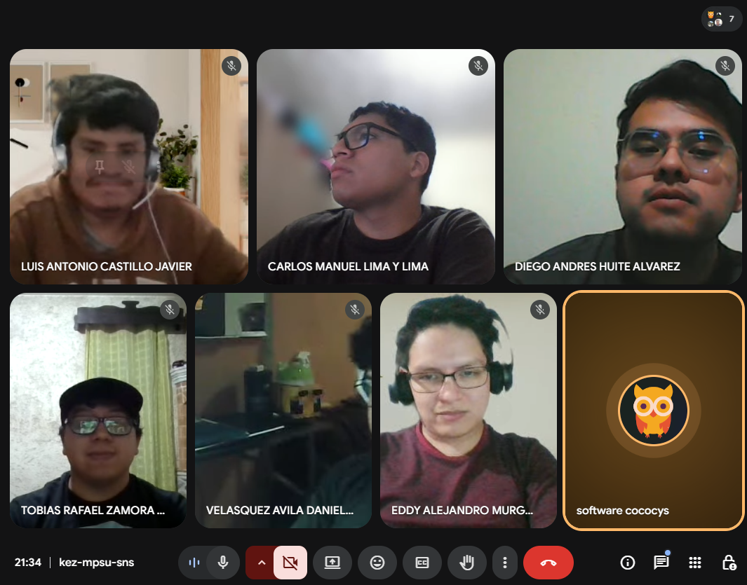
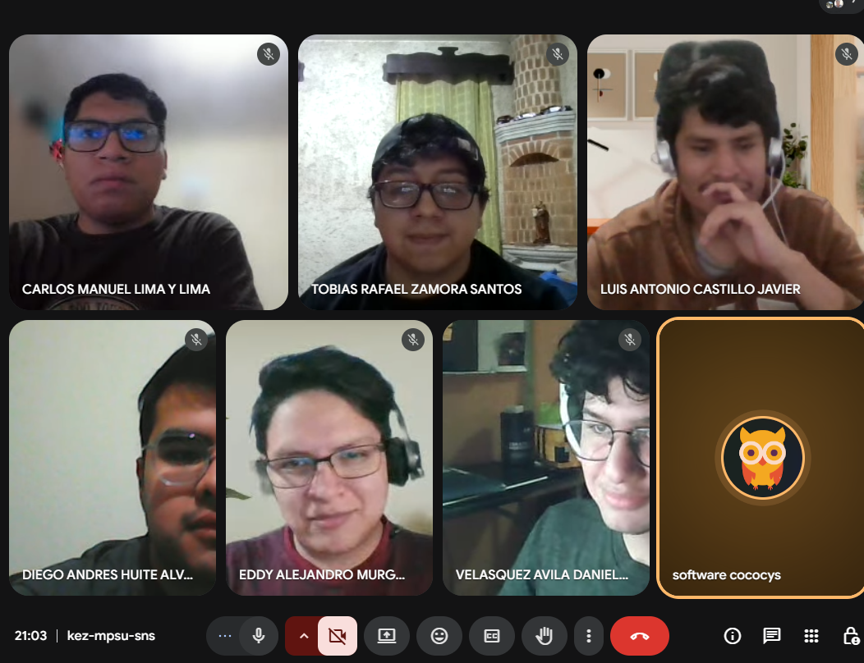
Nombre | Carnet
Diego Andres Huite Alvarez | 202003585
Daniel Eduardo Velásquez Avila | 202200041
Carlos Manuel Lima Y Lima | 202201524
Eddy Alejandro Murga Barillas | 201503741
Tobías Rafael Zamora Santos | 202010828
Luis Antonio Castillo Javier | 202003745

